MATERIAL VÍDEO
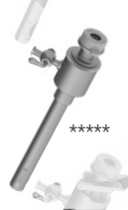
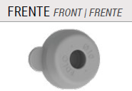
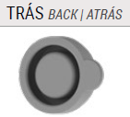
MATERIAL VIDEO EDLO
CÓD. INTERNO | TROCATER | CODIGO | TAMANHO | QTDE | R$ UNIT
V-MAT VID-01 | CÂNULA JANELA LISA COM TORNEIRA | 14-1208 | 5MMX11CM | 10
V-MAT VID-02 | OBTURADOR PONTA PIRAMIDAL | 14-1026 | 17CM | 10
V-MAT VID-03 | KIT VEDANTE PARA BAINHA TIPO JANELA | 14-3238 | 5MM | 10
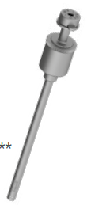


CÓD. INTERNO | TROCATER | CODIGO | TAMANHO | QTDE | R$ UNIT
V-MAT VID-04 | CÂNULA JANELA LISA COM TORNEIRA | 14-1201 | 10MMX10CM | 10
V-MAT VID-05 | OBTURADOR PONTA PROTEGIDA | 14-1202 | 23CM | 10
V-MAT VID-06 | KIT VEDANTE PARA BAINHA TIPO JANELA | 14-1042 | 10MM | 10

HISTEROSCOPIA AMBULATORIAL
HISTEROSCOPIA
CÓD. INTERNO | MATERIAL | TAMANHO | QTDE | R$ UNIT
V-HIST AMB-01 | HISTEROSCOPIO BETTOCCHI CAMISA INTERNA | 3,6MM | 5
V-HIST AMB-02 | HISTEROSCOPIO BETTOCCHI CAMISA EXTERNA | 4,2MM | 5
V-HIST AMB-03 | CAMISA DE HISTEROSCOPIO | 5FR 5MM | 5
V-HIST AMB-04 | PINÇA DE APREENSAO E BIOPSIA | 5FR 34CM | 3
V-HIST AMB-05 | PINÇA TESOURA ROMBA | 5FR 34CM | 3
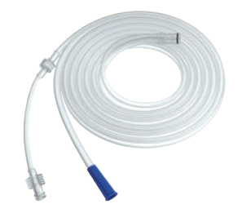
V-HIST AMB-06 | CONJUNTO DE MANGUEIRAS DESCARTAVEL |  | 10

HISTEROSCOPIA CIRURGICA
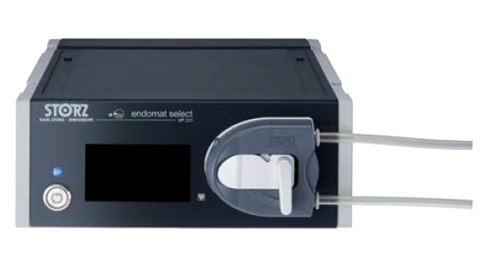
HISTEROSCOPIA CIRURGICA
CÓD. INTERNO | MATERIAL | TAMANHO | QTDE | R$ UNIT
V-HIST CIR-01 | GERADOR DE ALTA FREQUENCIA | X | 1
V-HIST CIR-02 | BOMBA PARA IRRIGAÇÃO OU ASPIRAÇÃO | X | 1

V-HIST CIR-03 | SISTEMA DE BOMBAS ASPIRAÇÃO IRRIGAÇÃO | X | 1
V-HIST CIR-04 | CONJUNTO DE ELEMENTO DE TRABALHO BIPOLAR ELEMENTO DE TRABALHO ALÇA DE RESSECÇÃO CABO BIPOLAR DE ALTA FREQUÊNCIA | 2,9MM | 2
V-HIST CIR-05 | CAMISA RESSECTOSCOPIO | 15FR | 5
V-HIST CIR-06 | OBTURADOR PADRÃO | X | 2

RTU MONOPOLAR
RTU MONOPOLAR
CÓD. INTERNO | MATERIAL | CODIGO | TAMANHO | QTDE | R$ UNIT
V-RTU MONO-01 | CABO FLEXÍVEL MACHO FÊMEA PINÇA MONOPOLAR | 142540 | 4MM 300CM | 5
V-RTU MONO-02 | RESSECTOSCOPIO COMPLETO CAMISA DE RESSECTOSCOPIO CAMISA INTERNA |  | 26FR | 5
V-RTU MONO-03 | ELEMENTO DE TRABALHO 1 POLO |  | 26FR | 5
V-RTU MONO-04 | OBTURADOR |  | 24/26FR | 5
V-RTU MONO-05 | ELETRODO ALÇA DE RESSECÇÃO 1 POLO |  | 24/26FR | 15

V-RTU MONO-06 | ELETRODO FAÇA 1 POLO |  | 24/26FR 28.5CM | 15
V-RTU MONO-07 | CAMISA ENDOSCOPICA, PARA CISTOSCOPIO COM OBTURADOR |  | 20FR | 3
V-RTU MONO-08 | PEÇA-GUIA COM CANAL PARA INSTRUMENTOS |  |  | 3
V-RTU MONO-09 | PINÇA DE BIOPSIA |  | 7FR/40CM | 3
V-RTU MONO-10 | PINÇA PARA REMOÇÃO DE CORPO ESTRANHO |  | 7FR/40CM | 3
V-RTU MONO-11 | PINÇA TESOURA FLEXÍVEL |  | 7FR/40CM | 3

ANESTESIA
ÓTICAS/ ANESTESIA
CÓD. INTERNO | MATERIAL | TAMANHO | QTDE | R$ UNIT
V-ANEST-01 | VIDEO FLEXIVEL | 3,5MMX72CM | 1 |  | 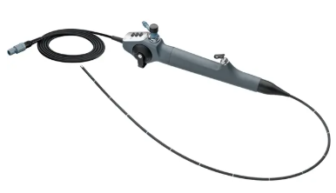
V-ANEST-02 | MONITOR ENDOSCOPIO C-MAC | 8''1920X1200 | 1 |  | 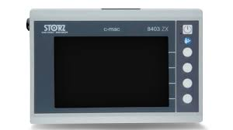
V-ANEST-03 | VÍDEO LARINGOSOCPIO D-BLADE C-MAC ADULTO | 109X28X19MM | 2
V-ANEST-04 | VÍDEO LARINGOSOCPIO D-BLADE C-MAC INFANTIL | 76X22X13XMM | 1

 |  |  |  |  |  | Video-laringoscópio infantil - C-MAC® - KARL STORZ - com lâmina

ÓTICAS
ÓTICAS
CÓD. INTERNO | MATERIAL | CODIGO | TAMANHO | QTDE | R$ UNIT
V-OTIC-01 | ÓTICA LAPAROSCOPIA 30° |  | 10MM/ 30CM | 5
V-OTIC-02 | ÓTICA UROLOGIA 30° | 857477 | 4MM/30CM | 5
V-OTIC-03 | ÓTICA HISTEROSCOPIA 30° |  | 2,9MM/30CM | 5
V-OTIC-04 | ÓTICA HISTEROSCOPIA 0° |  | 2,9MM/30CM | 2
V-OTIC-05 | CONTAINER PARA ÓTICA CESTO ARAMADO | 103631 | 446X90X45CM 290X60X52MM | 15 |  | 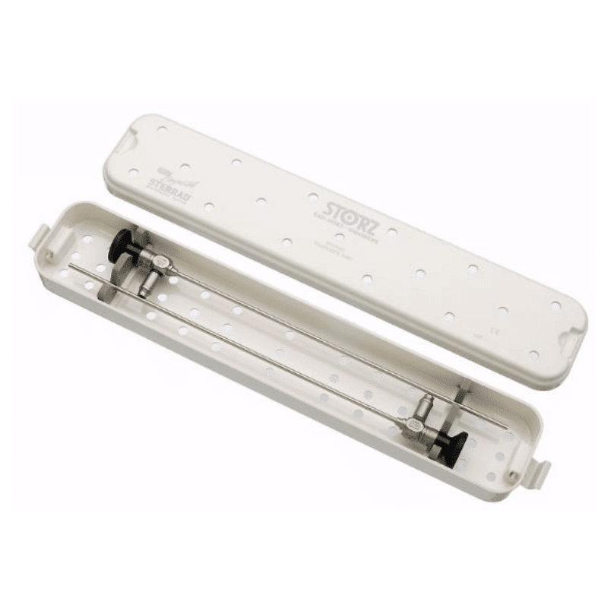
V-OTIC-06 | PROLONGAMENTO DE CO² |  | 1 uni 10 uni | desc
V-OTIC-07 | URETERORRENOSCÓPIO |  | 8FR 6° 43cm | 2
V-OTIC-08 | GUIA DE INSERCAO |  | X | 2
V-OTIC-09 | KIT GUIA VEDACAO |  | X | 2
V-OTIC-10 | CESTO ARAMADO PARA URETERORRENOSCÓPIO | 103632 | 644X150X80MM | 2
V-OTIC-11 | ÓTICA 0° |  | 0° 5mm 29 cm | 1 |  | TX
V-OTIC-12 | ÓTICA KARL STORZ ENDOSCOPIO RIGIDO AV 0° |  | 2,9mm C.36cm | 1
V-OTIC-13 | ÓTICA HOPKINS ENDOSCOPIO RIGIDO |  | 09 1,9 / 2,1mm C.18mm | 1

